关系图
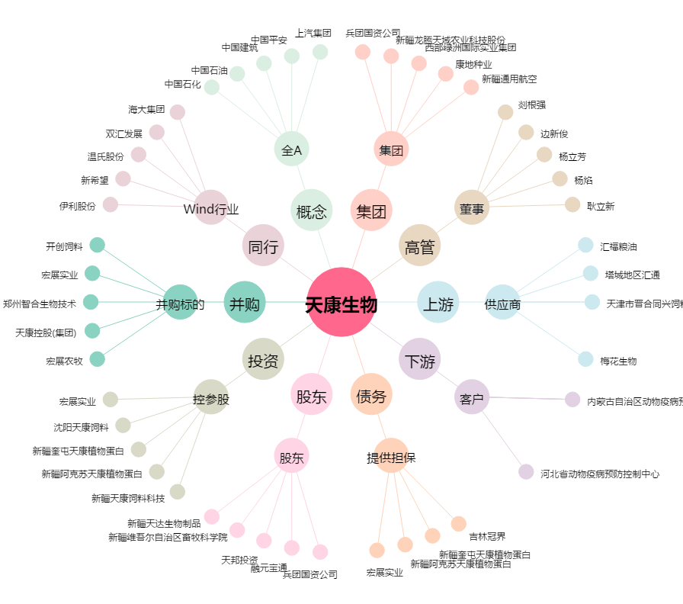
天康生物[002100.SZ] - 关系概览图

